NO.1
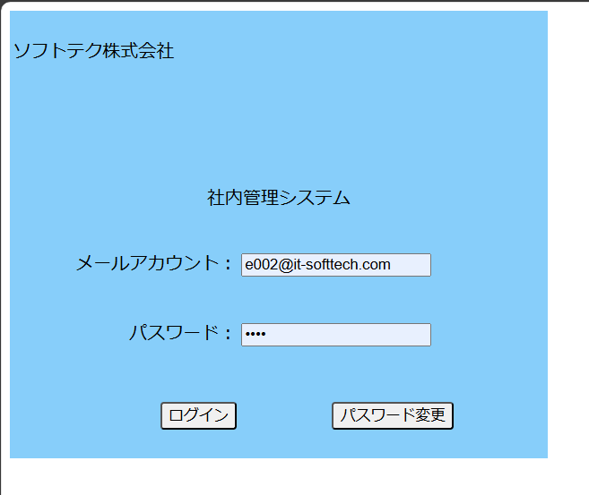
No.1初期表示ー社内管理システム機能画面
 | テストデータNo.1でログイン | 社内管理システム機能画面表示

NO.2
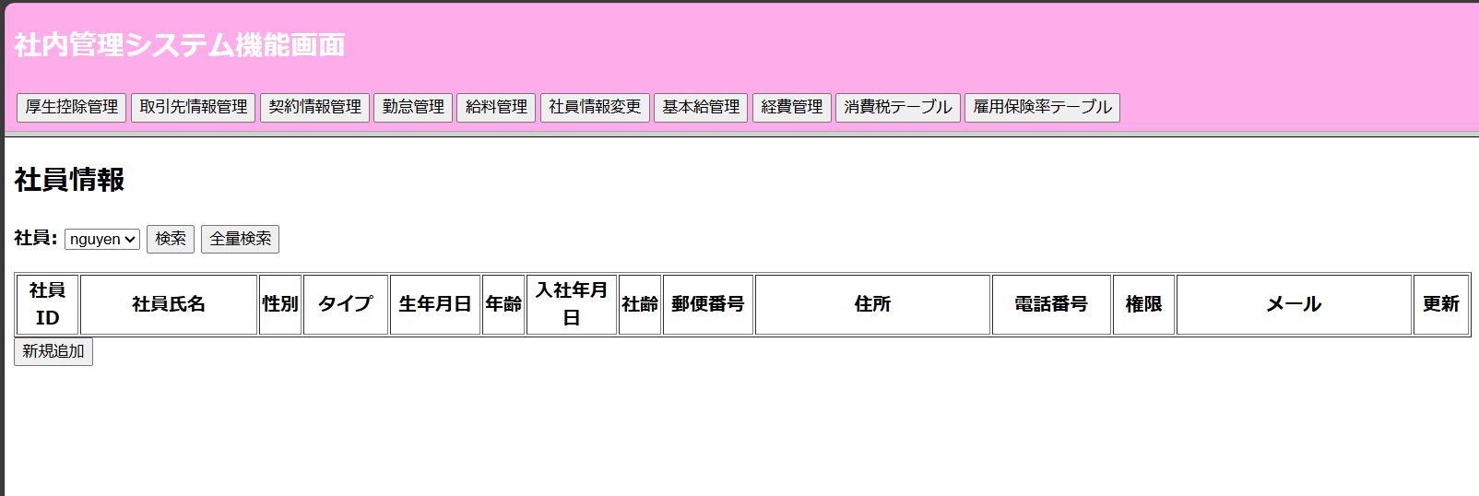
NO.2

 | 社内管理システム機能画面の「社員情報変更」ボタン押す

NO.6
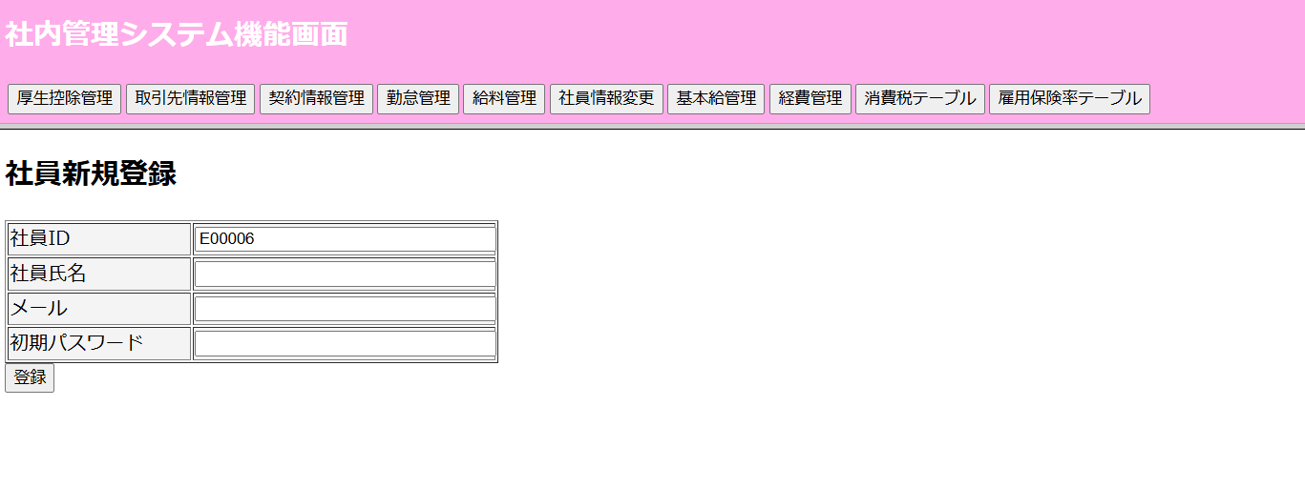
NO.6

 | 新規追加ボダン押す

 |  | 新規登録画面へ遷移される

NO.7
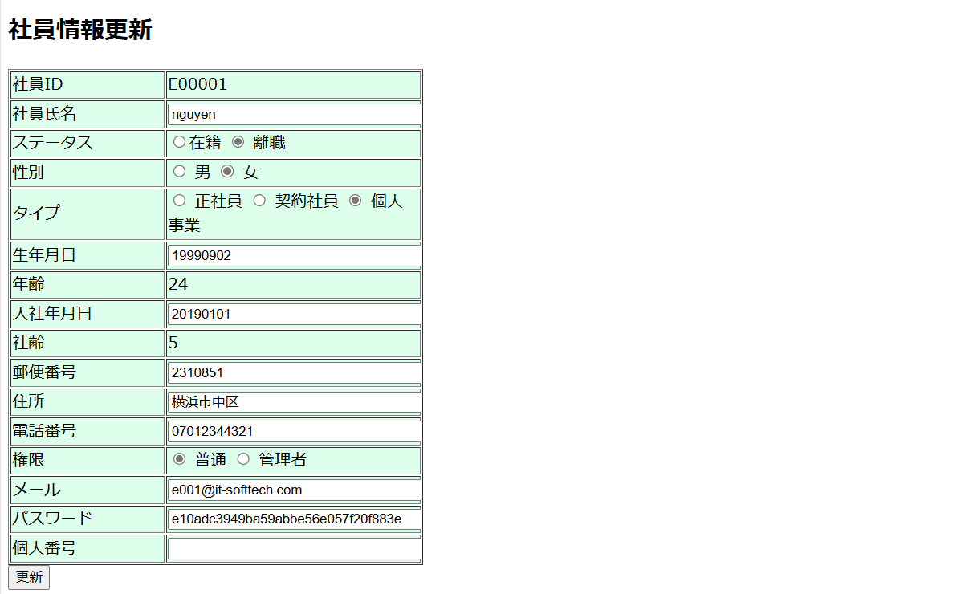
NO.7
 | 更新ボダン押す

 |  | `更新画面へ遷移される

